关系图
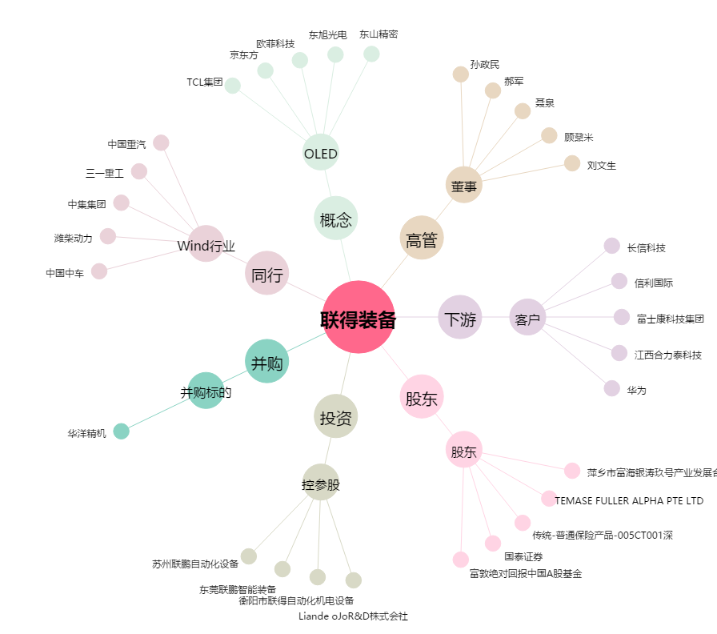
联得装备[300545.SZ] - 关系概览图

